加盟団体ヒアリングシート
confidential

2014年度会員登録 基本情報確認書 |  |  |  |  |  |  |  |  |  |  |  |  |  |  |  |  |  |  | 2013-11-01
 |  |  |  |  |  |  |  |  |  |  |  |  |  |  |  |  |  |  | 公益社団法人日本トライアスロン連合事務局

■はじめに
2014年度JTU会員登録を、2013年12月16日（月）から開始する予定です。
これまでの運用での課題を解消するため、一部、新たなシステム・サービスを導入し、更なる利便性の向上を図ります。
詳細については別途マニュアル等でご案内いたしますが、運用に向け、加盟団体毎の登録区分や登録費、会員へのメール送信時の署名等、加盟団体毎に設定が必要となります。
本資料では必要な情報をヒアリングさせていただき、登録システムへ設定いたします。
登録システムへの設定後、テスト運用やマニュアルの提示を予定しています。
ご協力のほど、お願いいたします。

■登録開始日に向けたスケジュール予定
・11月8日（金） |  |  |  |  | 申込情報ヒアリング 締切：11月18日（月）
・12月上旬 |  |  |  |  | 運用テスト期間・マニュアル提示
・12月16日（月） |  |  |  |  | 登録開始予定日

■各加盟団体への依頼事項
上述のとおり、新会員登録システムの設定をするにあたり、下記の加盟団体毎の設定が必要になります。
下記の①②の黄色背景部分を記入し、返信してください。

 | ①加盟団体の基本情報
 | No |  | ヒアリング項目 |  |  |  |  |  | 必須 | 設定値 |  | 説明
 | 1 |  | 加盟団体名 |  |  |  |  |  | ○ |  |  | 正式な団体名を入力してください
 | 2 |  | 郵便番号 |  |  |  |  |  |  |  |  | 加盟団体の郵便番号を入力してください
 | 3 |  | 都道府県 |  |  |  |  |  |  |  |  | 加盟団体の都道府県を入力してください
 | 4 |  | 住所（市区町村） |  |  |  |  |  |  |  |  | 加盟団体の住所（市区町村）を入力してください
 | 5 |  | 住所２（それ以降） |  |  |  |  |  |  |  |  | 加盟団体の住所２（それ以降）を入力してください
 | 6 |  | 住所３（マンション名等） |  |  |  |  |  |  |  |  | 加盟団体の住所３（マンション名等）を入力してください
 | 7 |  | 電話番号 |  |  |  |  |  | ○ |  |  | 加盟団体の電話番号を入力してください
 | 8 |  | FAX番号 |  |  |  |  |  |  |  |  | 加盟団体のFAX番号を入力してください
 | 9 |  | 決済通知設定 |  |  |  |  |  | ○ |  |  | 会員が会費を入金した際に「決済通知メールアドレス」に対してメールでの案内を通知する場合は「通知する」、そうでない場合は「通知しない」を選択してください
 | 10 |  | 決済通知メールアドレス |  |  |  |  |  | ○ |  |  | 「決済通知設定」で「通知する」を選択した場合に通知されるメールアドレスを入力してください
 | 11 |  | 会員証表示メールアドレス |  |  |  |  |  | ○ |  |  | 会員証に表示される加盟団体のメールアドレスを入力してください
 | 12 |  | 会員証表示サイトURL |  |  |  |  |  |  |  |  | 会員証に表示される加盟団体のURLを入力してください
 | 13 |  | 銀行コード |  |  |  |  |  | ○ |  |  | JTUから加盟団体へ登録料を振り込む銀行の金融機関コードを入力してください（http://zengin.ajtw.net/から調べることができます）
 | 14 |  | 振込先銀行名 |  |  |  |  |  | ○ |  |  | JTUから加盟団体へ登録料を振り込む銀行名を入力してください（みずほ銀行、三菱東京UFJ銀行、三井住友銀行など）
 | 15 |  | 支店コード |  |  |  |  |  | ○ |  |  | JTUから加盟団体へ登録料を振り込む振込先銀行の支店コードを入力してください（http://zengin.ajtw.net/から調べることができます）
 | 16 |  | 振込先支店名 |  |  |  |  |  | ○ |  |  | JTUから加盟団体へ登録料を振り込む振込先銀行の支店名を入力してください（渋谷支店、東京支店など）
 | 17 |  | 振込先口座種別 |  |  |  |  |  | ○ |  |  | JTUから加盟団体へ登録料を振り込む口座の種別を入力してください
 | 18 |  | 振込先口座番号 |  |  |  |  |  | ○ |  |  | JTUから加盟団体へ登録料を振り込む口座番号を入力してください
 | 19 |  | 名義人(姓) |  |  |  |  |  | ○ |  |  | JTUから加盟団体へ登録料を振り込む口座の名義人（姓）を入力してください（※カタカナのみ）
 | 20 |  | 名義人(名) |  |  |  |  |  | ○ |  |  | JTUから加盟団体へ登録料を振り込む口座の名義人（名）を入力してください（※カタカナのみ）
 | 21 |  | メール署名（PC／スマートフォン） |  |  |  |  |  |  |  |  | 会員へ会員登録案内を送信する際の加盟団体の連絡先、署名を入力してください（※下記「会員へのメール送信例」参照） 指定しない場合、JTUの名前でメール署名が行われます。
 | 22 |  | メール署名（モバイル） |  |  |  |  |  |  |  |  | 会員へ会員登録案内を送信する際の加盟団体の連絡先、署名を入力してください（※下記「会員へのメール送信例」参照） 指定しない場合、JTUの名前でメール署名が行われます。
 | 23 |  | 2014年度会員登録インターネット受付締切 |  |  |  |  |  | ○ |  |  | 2014年度の会員受付締切日を入力してください（yyyy/mm/dd形式（例：2015/03/31））（※下記「会員登録案内」参照）
 | 24 |  | 2014年度会員登録申請区分(新規)説明文 |  |  |  |  |  | ○ |  |  | 2014年度の会員登録案内に表示する申請区分（新規）の説明を記載してください（※下記「会員登録案内」参照）
 | 25 |  | 2014年度会員登録申請区分(継続)説明文 |  |  |  |  |  | ○ |  |  | 2014年度の会員登録案内に表示する申請区分（継続）の説明を記載してください（※下記「会員登録案内」参照）

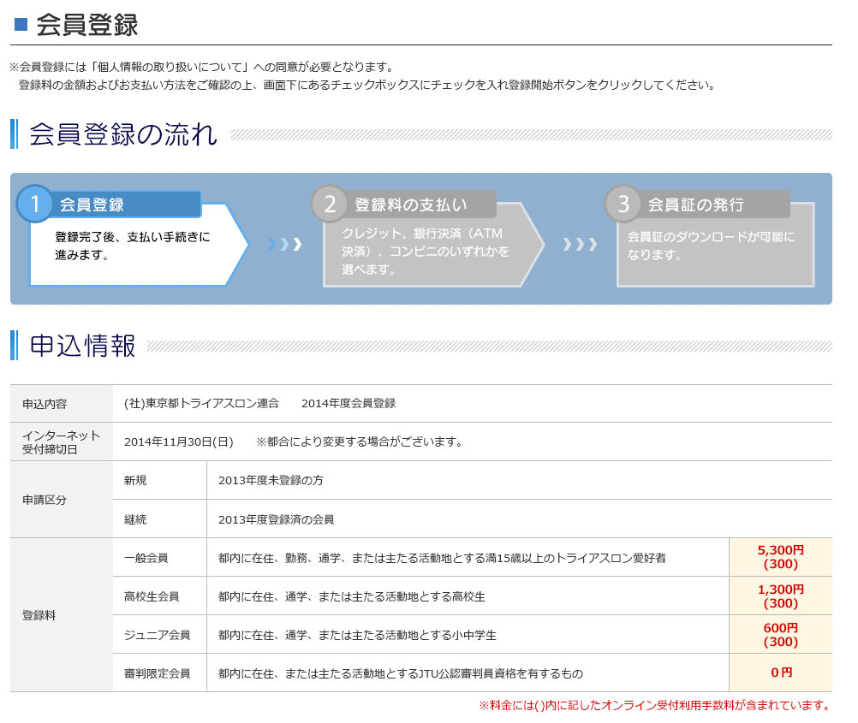
 | ■会員へのメール送信例 |  |  |  |  |  |  |  |  |  |  |  |  | ■会員登録案内（※画面は開発中のため変更になる可能性があります）
 |  | ※本メールはシステムより自動送信しております。本メールへの返信はできません。

 |  | ○○ ○○ 様

 |  | こちらは日本トライアスロン連合事務局です。
 |  | 以下のとおりJTU会員番号を発行させて頂きました。
 |  | マイページへログイン頂き、会員証のダウンロードを行ってください。
メールの文面は全団体共通です。
JTUにて決定します。
 |  | マイページへのログインは、ご登録されたメールアドレスとパスワードが
 |  | 必要です。

 |  |  | -----------------------------------------
 |  |  | 【JTU会員番号】 |  |  | 000-00-0000 （00）
 |  |  | 【登録年度】 |  | XXXX年度
インターネット受付締切
 |  |  | 【登録団体】 |  | XXXXXXトライアスロン連合
 |  |  | 【登録区分】 |  | XXX会員
 |  |  | -----------------------------------------
 |  |  | 【マイページログインURL】 |  |  |  | https://xxxx/JTU/shop/customer/menu.aspx

申請区分の文言
 |  | 不明点がございましたら、会員情報登録を行われた各加盟団体へご連絡ください。
この部分に各加盟団体の署名が差し込みされますので、「メール署名」には
この部分の文言を記載してください。
（例）
－－－－－－－－－－－－－－－－－－－－－－
社団法人東京都トライアスロン連合
TEL：03-XXXX-XXXX
FAX：03-YYYY-YYYY
MAIL：tmtu@tmtu.or.jp
－－－－－－－－－－－－－－－－－－－－－－

署名は加盟団体毎に設定可能です。
文面を決定してください。

登録区分
登録区分説明

 | ②2014年度の登録区分
 | ※新システムより、登録区分は最低1件以上の設定が必要です。従来登録区分を設定していなかった団体は「一般会員」として入力してください。
 | 項目 |  | No | 登録区分 |  |  |  | 加盟団体登録料 |  | JTU登録料 | 登録料 |  | 登録区分説明 |  | 学生情報入力必須 | 団体情報入力必須 | 審判情報入力必須 | 支払スキップ（支払免除） |  | 備考
 | 説明 |  | 表 示 順 | 登録区分を選択してください。 ※登録したい区分が選択肢にない場合は、備考欄へ手入力してください。 |  |  |  | 登録料のうち、加盟団体の取得分を入力してください。 |  | 登録料のうち、JTUの取得分を入力してください。 | 会員に表示される登録料です。 「加盟団体登録料＋JTU登録料＋受付利用手数料（300円）」になります。 |  | 登録区分の説明に利用します。 詳細な表示箇所は上記「会員登録案内」を 参照してください。 |  | 「はい」にすると、その登録区分の場合だけ「学校名」「学年」が入力必須になります | 「はい」にすると、その登録区分の場合だけ団体会員情報（「承認コード」「受付番号」「団体名」）が入力必須になります | 「はい」にすると、その登録区分の場合だけ審判会員情報（「JTU公認指導員」「JTU公認審判員」「その他資格」）が入力必須になります | 審判会員など、登録料不要で会員登録を許可する場合は「はい」を選択します。 「はい」を選択する場合は、「加盟団体登録料」「JTU登録料」を「0円」に設定して下さい。
 |  |  | 1 |  |  |  |  |  |  |  | 0 |  |  |  | いいえ | いいえ | いいえ | いいえ
 |  |  | 2 |  |  |  |  |  |  |  | 0 |  |  |  | いいえ | いいえ | いいえ | いいえ
 |  |  | 3 |  |  |  |  |  |  |  | 0 |  |  |  | いいえ | いいえ | いいえ | いいえ
 |  |  | 4 |  |  |  |  |  |  |  | 0 |  |  |  | いいえ | いいえ | いいえ | いいえ
 |  |  | 5 |  |  |  |  |  |  |  | 0 |  |  |  | いいえ | いいえ | いいえ | いいえ
 |  |  | 6 |  |  |  |  |  |  |  | 0 |  |  |  | いいえ | いいえ | いいえ | いいえ
 |  |  | 7 |  |  |  |  |  |  |  | 0 |  |  |  | いいえ | いいえ | いいえ | いいえ
 |  |  | 8 |  |  |  |  |  |  |  | 0 |  |  |  | いいえ | いいえ | いいえ | いいえ
 |  |  | 9 |  |  |  |  |  |  |  | 0 |  |  |  | いいえ | いいえ | いいえ | いいえ
 |  |  | 10 |  |  |  |  |  |  |  | 0 |  |  |  | いいえ | いいえ | いいえ | いいえ

■提出期限
 | 2013年11月18日（月）
 |  | ご不明な点は、随時ご連絡ください。（本件担当：JTU事務局 坂田 03‐5469‐5401 携帯：090-4720-6565）

